概要
コネクトシティ_仕様書_感触

仕様書：概要

トップページ
 | 概要
概要

要素項目
2022年度の日本ゲーム大賞アマチュア部門の応募テーマが「感触」である為、
感触の要素を用いて、ゲーム制作を行う必要がある。
ブロック接続

接続エフェクト

接続SE
●募集テーマの説明：公式より参照
ゲームにとって触り心地はとても大切な要素です。今回はその「感触」自体をテーマとします。 見た人に「触ってみたい」と思わせ、プレイする人に「もっと続けたい」と思ってもらうのはとても重要です。「感触」にフォーカスし各パートの知恵を結集した作品をお待ちしております。 テーマを用いた箇所については、必ず応募用紙に具体的に記述をお願いします。 今回のテーマをどのように表現しているか、またその完成度合が評価の重要な要素となります。テーマの表現が希薄であったりテーマ性が感じとれない作品や、あらかじめ制作済みの作品をテーマと強引に結びつけているような場合は、評価にネガティブな影響がでる可能性がありますのでご注意ください。

●テーマの趣旨：公式より参照
テーマの「感触」は、コントローラーによる振動だけを指し示しているものではありません。 ゲームの応答速度や操作性、爽快感や溜め、成功体験や報酬、パッドや画面の振動、サウンド同期や視覚演出など、
さまざまな要素が適切なタイミングで組み合わさった時に、「感触が良い」と感じるものが出来上がります。 また、それを最大限に活かせるゲームデザインや世界観の提示も必要となるでしょう。 そういった「ユーザー体験の完成度」を競う、各分野・チームの総力戦となるようなテーマとなっています。

●提出動画について：公式より参照
1次のVTR審査は、実際のプレイを伴う審査ではありませんので、映像を見ただけで審査員に感触の良さや面白さが伝わり、次のプレイ審査の段階へと進めたくなるようなアピール動画の作成をお願いします。 ゲーム全体の概要説明やイメージ映像、プレイ映像だけよりも、見て欲しい点、凝らした工夫、こだわりポイントなど、テーマに直結する部分のアピールが盛り込まれている方が良いでしょう。

●しっかり「感触」を確かめよう：公式より参照
ゲームの気持ちよさを向上させるには、調整が何度も必要です。 締切ギリギリまでゲーム本体の制作をしてしまうと、調整に十分な時間をかけることができずに、意図した気持ちよさを実現するのは難しくなります。 当初からゲーム本体の制作はこの日までと決めて、それ以降は調整に費やすという計画性も必要です。

ブロック接続
コネクトシティ_仕様書_感触

仕様書：ブロック接続

トップページ
 | ブロック接続_要素
概要

要素項目 | 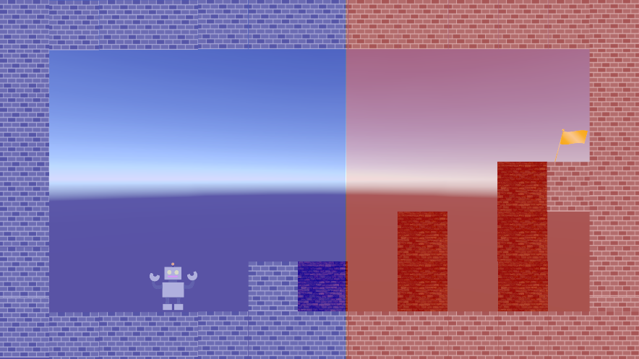 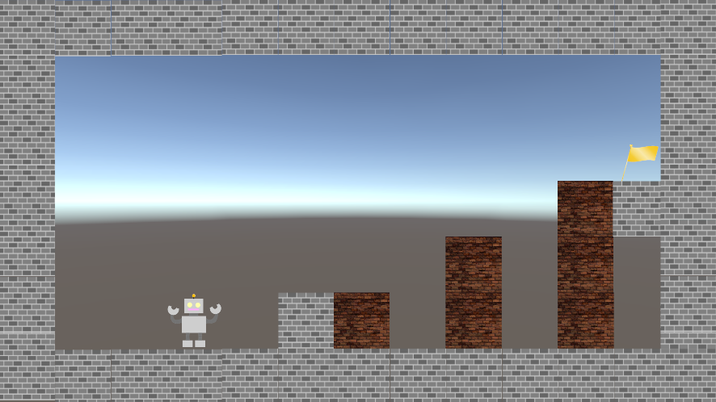

ブロック接続
青色：左側の空間
赤色：右側の空間
接続エフェクト

外観の表示を解除
接続SE

青色：左側の空間のみブロック操作可能
赤色：右側の空間のみブロック操作可能

空間操作は「コントローラー」と「キーボード」
で行う。

右側のみ空間操作を実施

空間操作の仕組みを把握して頂く。

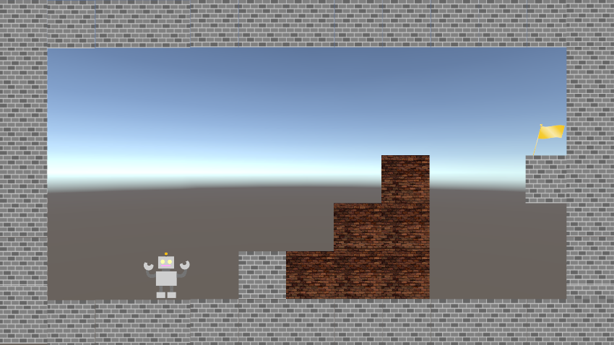

空間操作の範囲に制限を設ける事で
ゴールへ到達するまでの道筋をユーザー自身で考えるようになる。
自身で考え、ゴールする事によって、達成感が生まれる。(感触の要素)

空間操作を繰り返して、
ステージを攻略する。

空間操作を繰り返す事でブロックを接続する
タイミングや方向を自身で考える。
また、ステージを攻略していく度に難易度を徐々に上げていく必要がある。

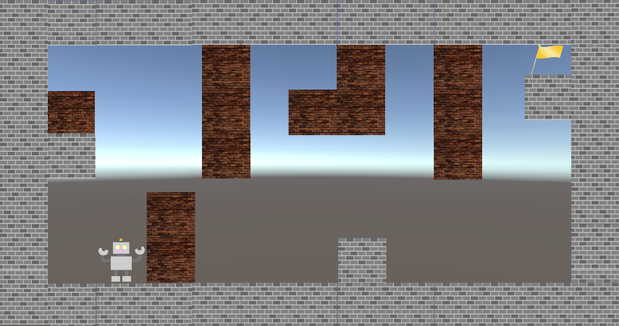

ユーザーが何度でも遊んでみたいと思う仕掛け作り(レベルデザイン)が必要となる。

接続エフェクト
コネクトシティ_仕様書_感触

仕様書：接続エフェクト

トップページ
 | 接続エフェクト_ブロック接続2つ以上
概要

要素項目 | 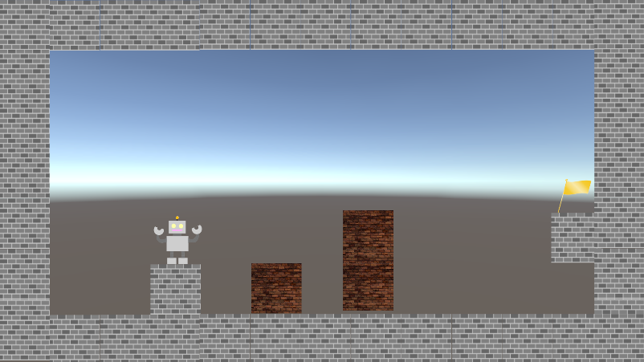 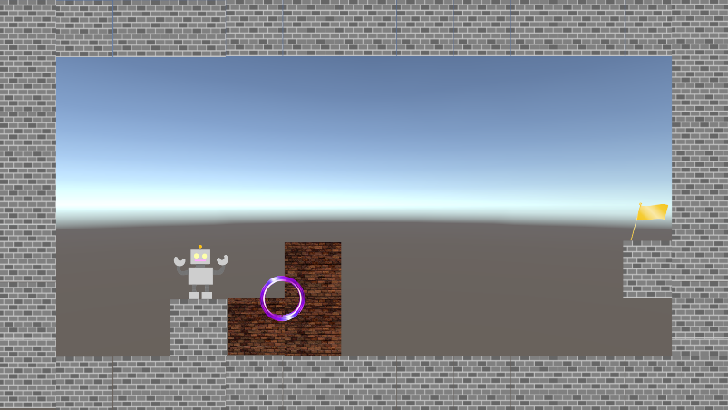
接続した瞬間に中心からリング状が広がる
ブロック接続

接続エフェクト

空間操作でブロック接続
接続SE
色は紫

演出時間は2秒

 | 接続エフェクト_ブロック接続3種類以上 or ３つ以上(単体)

 | 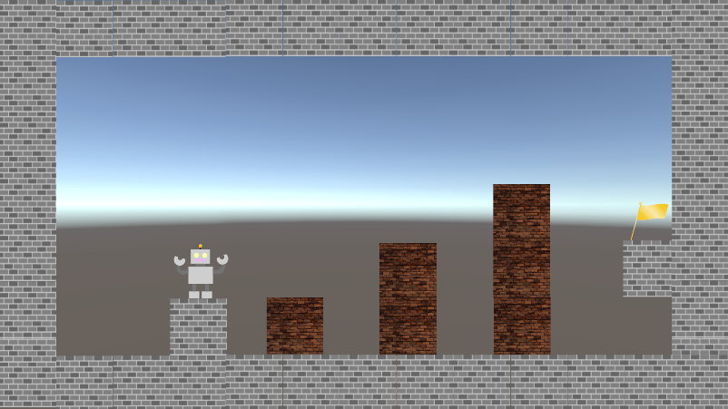 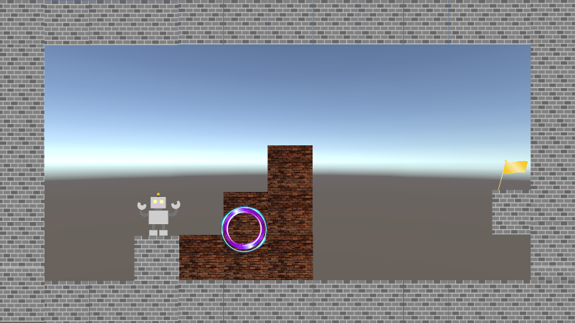

接続した瞬間に中心からリング状が広がる

空間操作でブロック接続
色は紫と水色

演出時間は2秒

リングは外側から順に水色と紫で表現

水色のリングは光沢でつやと光を出す

紫と水色のリング状の演出が発生する
複数のリングが出てくる事によって、視覚演出での「感触」を表現している

 | 接続エフェクト_ブロック接続4種類以上 or 4つ以上(単体)

 | 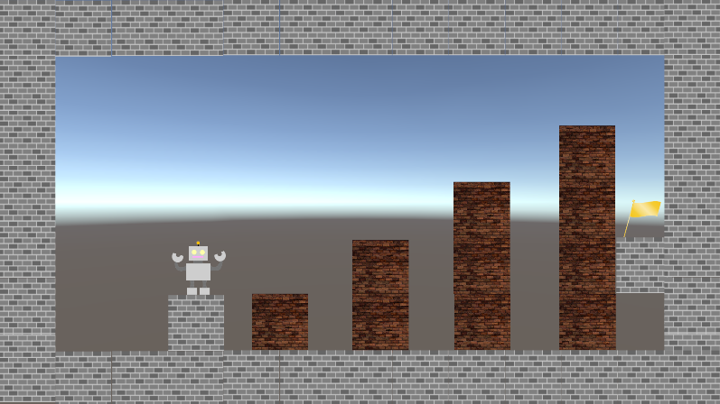 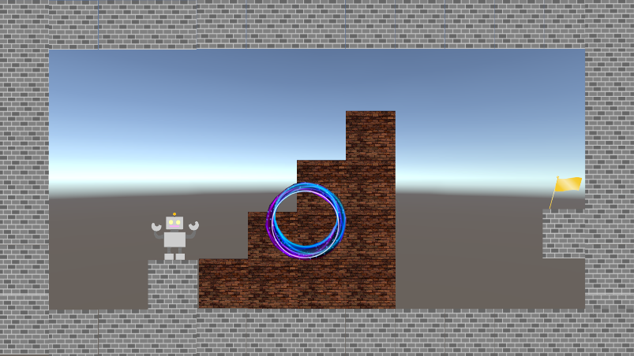

接続した瞬間に中心からリング状が広がる

空間操作でブロック接続

色は紫と青と水色

演出時間は2秒

リングは外側から順に青と水色と紫で表現

水色と青色のリングは光沢でつやと光を出す

粒子は青色で表現
紫と青と水色のリングが演出が発生する

複数のリングが出てくる事によって、視覚演出での「感触」を表現している

接続SE
コネクトシティ_仕様書_感触

仕様書：接続SE

トップページ
 | 接続SE_ブロック接続2つ以上
概要

要素項目

ブロック接続

接続エフェクト

空間操作でブロック接続
接続SE

接続した瞬間にSEが発生する

 | 接続SE_ブロック接続3種類以上 or ３つ以上(単体)

接続した瞬間にSEが発生する

空間操作でブロック接続

１つ目のSEが発生した0.5秒後(要調整)に
２つ目のSEが発生する。

SEを複数発生させることによって、
音の重い音が鳴り響く演出を発生させることが可能となり、サウンド同期の「感触」を表現している。

 | 接続SE_ブロック接続4種類以上 or 4つ以上(単体)

接続した瞬間にSEが発生する

空間操作でブロック接続

１つ目のSEが発生した0.5秒後(要調整)に
２つ目のSEが発生する。
２つ目のSEが発生した0.5秒後(要調整)に
３つ目のSEが発生する。

SEを複数発生させることによって、
音の重い音が鳴り響く演出を発生させることが可能となり、サウンド同期の「感触」を表現している。

